상품제안서
던지는소화기투척용소화기 투척용소화용구 소방용품 안전용품 | 상품코드: F25746

 |  |  |  |  |  |  | 02-412-0044 | www.easy1.co.kr
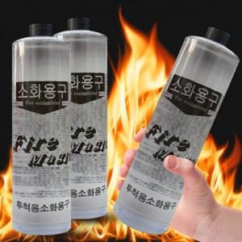

【상세/제작정보】

【인쇄/포장옵션】 | / 포장불가능

【공급단가】 | 수량 | 50~ | 100~ | 500~ | 1,000~ | 2,000~
*VAT별도 | 단가 | 11,630원 | 11,450원 | 11,180원 | 10,740원 | 10,290원

【상품 URL】 | https://dev.easy1.co.kr:443/src/goods_detail.php?gdno=25746

